Ticket promedio
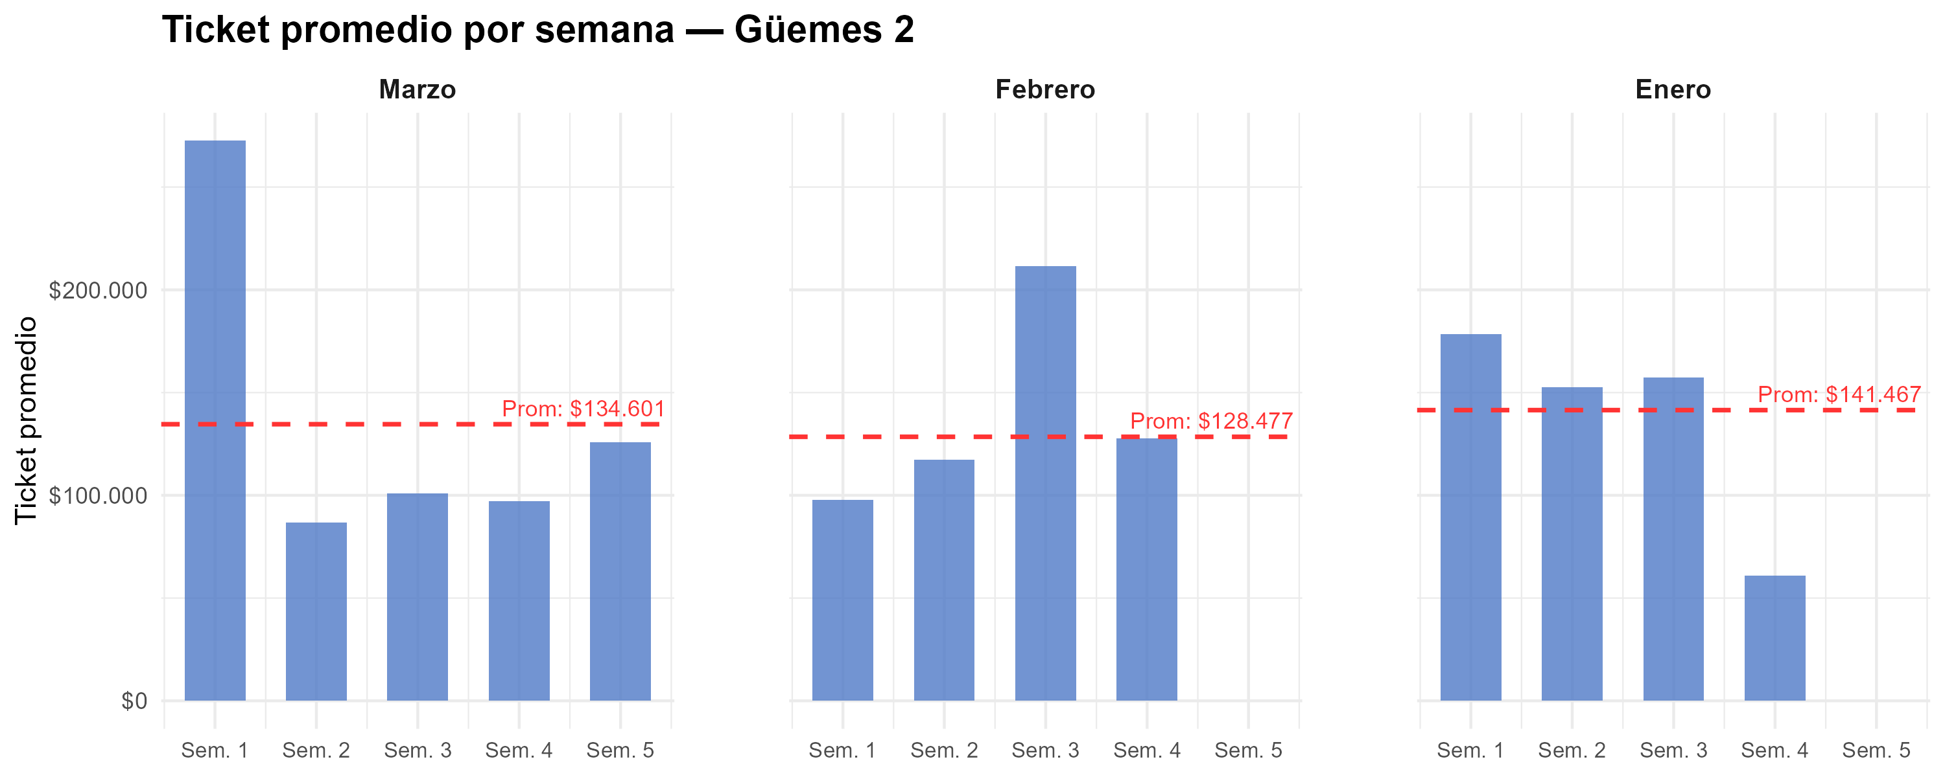
Semana | Marzo | Febrero | Enero
1 | $ 272,514 | $ 97,847 | $ 178,375
2 | $ 86,695 | $ 117,285 | $ 152,673
3 | $ 100,876 | $ 211,580 | $ 157,340
4 | $ 97,133 | $ 127,600 | $ 60,775
5 | $ 125,856
Promedio mensual | $ 134,601 | $ 128,477 | $ 141,467

Gráfico tickets x hora agrup
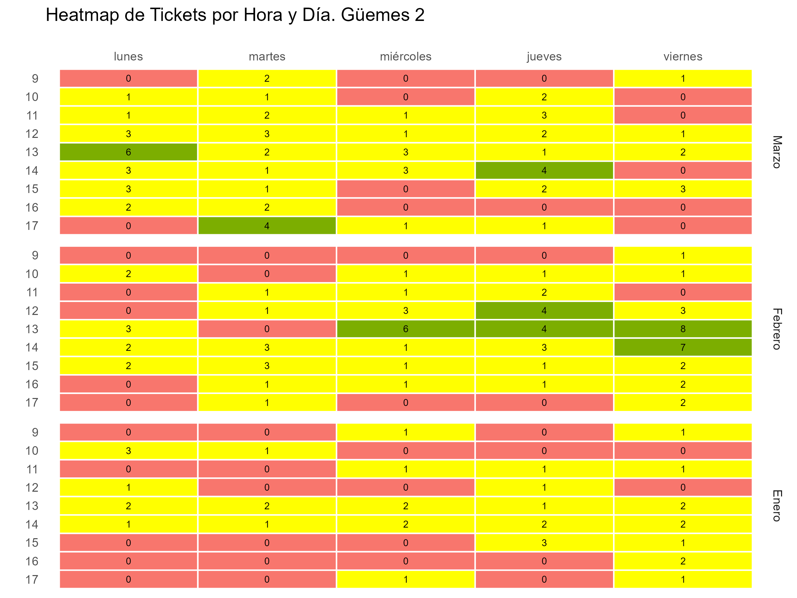

Gráfico tickets x hora y fecha
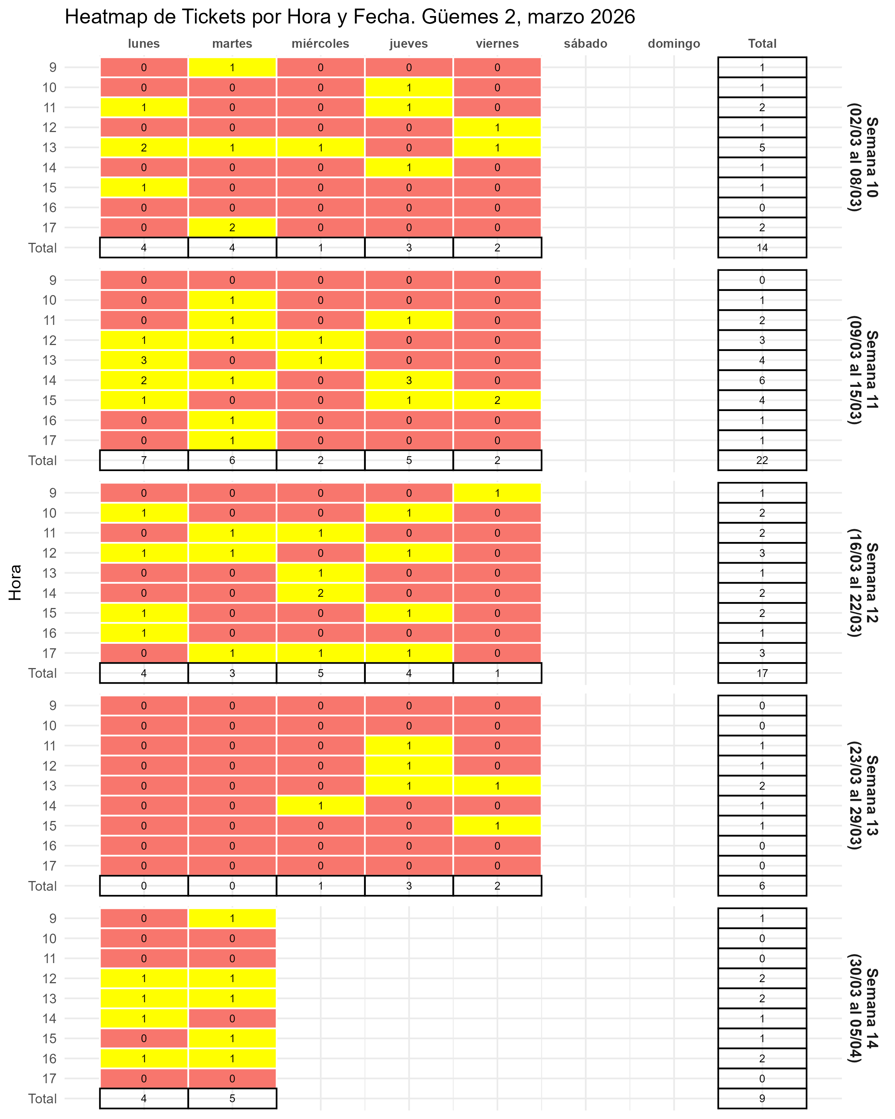

Gráfico fact por hora
